nr indexu
Karta produktu
Product Card
Zdjęcie produktu
 |  |  | · format: 1000 x 1000 pikseli, 300DPI
 |  |  | · kolory: RGB
 |  |  | · format pliku: JPG
 |  |  | · tło: białe
PRODUCENT |  |  | *
Nazwa handlowa produktu |  |  | *
Opis na fakturze / waga jednostkowa produk. |  |  | *
Marka produktu |  |  | *
Indeks wewnętrzny produktu dostawcy |  |  | *
Nazwa dostawcy |  |  | *
Certyfikat Halal Kosher (T/N) |  |  | *
Format kodu j.m.1 |  |  | *
Kod GTIN opakwania jednostkowego |  |  | *
Czy kod zmiennowagowy (T/N) |  |  | *
Czy informacja o dacie ważności w kodzie (T/N) |  |  | *
Czy informacja o partii produkcyjnej w kodzie (T/N) |  |  | *
Format kodu opakowania zbiorczego |  |  | *
Kod GTIN opakowania zbiorczego |  |  | *
Czy kod zmiennowagowy (T/N) |  |  | *
Czy informacja o dacie ważności w kodzie(T/N) |  |  | *
Czy informacja o partii produkcyjnej w kodzie(T/N) |  |  | *
 |  | Kraj pochodzenia produktu
Jednostka miary [kg/szt./kart./L] |  |  | *
Ilość sztuk/kg w j.m. |  |  | *
Ilość j.m. w kartonie/zgrzewce |  |  | *
Ilość kartonów/zgrzewek na warstwie |  |  | *
Ilość warstw na palecie |  |  | *
Cena netto za sztukę |  |  | *
Cena za j.m. netto zakupu dla Farutex (uwzględniająca rabaty) |  |  | *
Stawka VAT
Kod taryfy celnej (CN) |  |  | *
Temperatura i warunki przechowywania - przed otwarciem (podstawowe) |  |  | *
Adres e-mail do osoby z Działu Jakości |  |  | *
Opakowania jednorazowe. Zgodne z dyrektywą SUP (T/N) |  |  | *
Ilość plastiku użytego w opakowaniu jednorazowym w odniesieniu do jednostki miary (dot.SUP) |  |  | *
Czy opakowanie kaucjonowane T/N (dotyczy napojów) |  |  | *
 |  | Wartość kaucji | *
Masa netto [kg] |  |  | *
Masa brutto [kg] |  |  | *
Masa netto po odsączeniu |  |  | *
Wymiar podstawowy j.m. szer/dł/wys [mm] |  |  | *
 | Waga opakowania zbiorczego netto [kg] |  | *
 | Waga opakowania zbiorczego brutto [kg] |  | *
 | Wymiary opakowania zbiorczego [mm] |  | *
 | Waga palety netto [kg] |  | *
 | Waga palety brutto [kg] |  | *
 | Wymiary palety szer/dł/wys [mm] |  | *
masa wszystkich opakowań występujących w opakowaniu zbiorczym | suma odpadów = różnica brutto-netto | Masa opakowania Drewno [g] | *
 |  | Masa opakowania Szkło [g] | *
 |  | Masa opakowania Papier/Tektura [g] | *
 |  | Masa opakowania Aluminium [g] | *
 |  | Masa opakowania Blacha stalowa [g] | *
 |  | Masa opakowania Tworzywo sztuczne [g] | *
 |  | Masa opakowania Wielomateriałowe [g] | *
Termin przydatności do spożycia od dnia produkcji |  |  | *
Masa folii streth do zabezpieczenia palety [g] |  |  | *
Rodzaj palety [jednorazowa/zwrotna] |  |  | *
Materiał palety [tworzywo sztuczne/drewno] |  |  | *
Zasada rozliczania palet [wymiana/sprzedaż/zwrot - CHEP] |  |  | *
Imię i nazwisko oraz dane kontaktowe osoby wypełniającej kartę |  |  | *
Data aktualizacji karty produktu |  |  | *

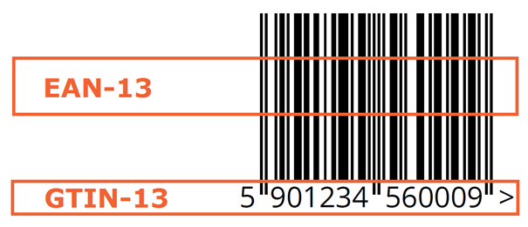

 | * uzupełnia Dostawca, wszystkie rubryki muszą być wypełnione
 | ** uzupełniane rubryki przez Dostawcę jednorazowo na podstawie danych aktualnych w dniu wprowadzenia, jeżeli dane te są zmienne dla różnych partii produktu muszą być zawarte aktualne w atestach, HDI itp.- prosimy o potwierdzenie
 | 1. Format kodu stosowanego do oznaczania produktu.Mogą to być np.. EAN-13,EAN-8, GSI-128, EAN-14, ITF-14
 | ZA DANE ZAWARTE W KARCIE PRODUKTU ODPOWIADA DOSTAWCA!

